Hoja1
PRODUCCIONES DEKORARTE S.A.S.
NIT. 900,645,501-1
TEL 467 4072
Proyecto: El bolero de Rubén . Supervisor: Anthony Gonzalez .. Departamento: Arte . Responsable: Camilo Heredia . . Motivo: Entregas de faltantes . Fecha 07/Oct/2020 .
Inventario | IMAGEN | DESCRIPCION | ESTADO | # | VALOR | ANOTACIONES

Faltantes | 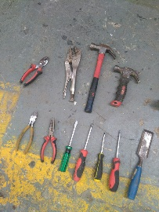 | Herramientas | Bueno | Alicates: $6.000 Cortafrios: $6.000 Destornilladores: $20.000 Formon: $15.000 | $ 47,000 | Faltantes: 1alicates. 1cortafrios. 4Destornilladores. 1Formon | ✘ tiene reporte
Entregados (por aprobar) | 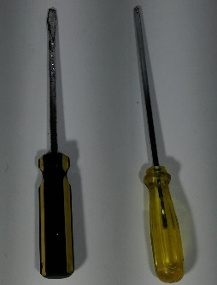 | 2 Destornilladores | Bueno | 1destornillador de pala. 1destornillador de estrella. | - | - | -

Faltante | 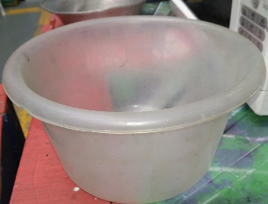 | Bowl de plastico | Regular | 1 | $ 8,000 | NO LLEGÓ | ✘
Entregado (por aprobar) | 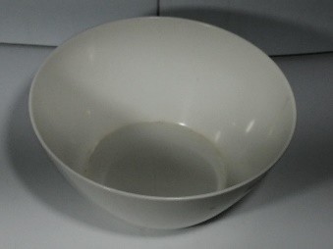 | Bowl de plastico | Bueno | 1 | - | - | -

Faltante | 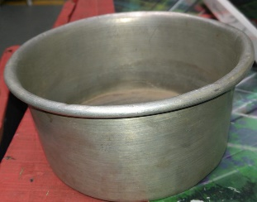 | Olla pequeña | Bueno | 1 | $ 20,000 | NO LLEGÓ | ✘
Entregado (por aprobar) | 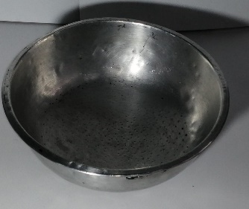 | Olla pequeña | Bueno | 1 | - | - | -

Faltante | 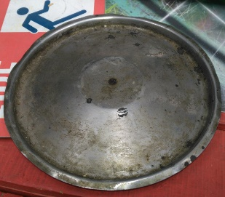 | Tapa olla | Regular | 1 | $ 12,000 | NO LLEGÓ | ✘
Entregado (por aprobar) | 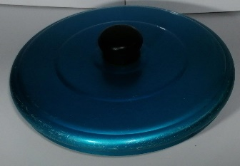 | Taoa olla | Bueno | 1 | - | - | -

Faltante | 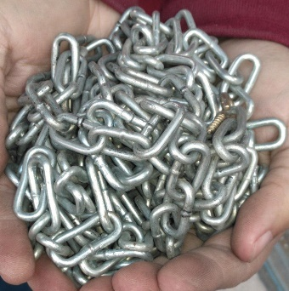 | Cadena de metal | Perfecto | 1 | $ 5,000 | NO LLEGÓ | ✘
Entregado (por aprobar) |  | Cadenilla de metal pequeña | Perfecto | 1 | - | - | -

Faltante |  | Camisa | Bueno | 1 | $ 18,000 | NO LLEGÓ | ✘
Entregado (por aprobar) | 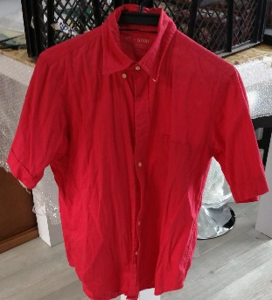 | Camisa | Bueno | 1 | - | - | -

Faltante | 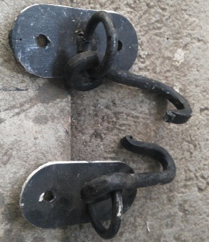 | Ganchos de Epoca | Perfecto | 2 | $ 20,000 | FALTÓ 1 | ✘
Entregado (por aprobar) | 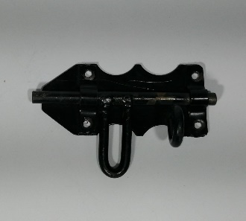 | Pasador metalico | Bueno | 1 | - | - | -

Faltante | 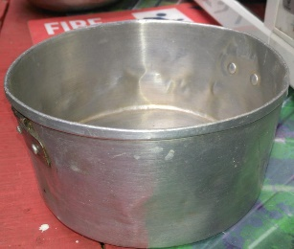 | Olla pequeña | Bueno | 1 | $ 20,000 | NO LLEGÓ | ✘
Entregado (por aprobar) | 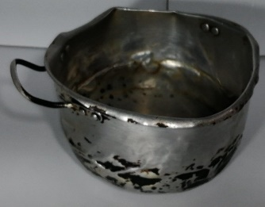 | Olla pequeña | Bueno | 1 | - | - | -

Faltante |  | Lampara de Epoca | Perfecto | 2 | $ 35,000 | FALTA 1 | ✓✘
Entregado (por aprobar) | 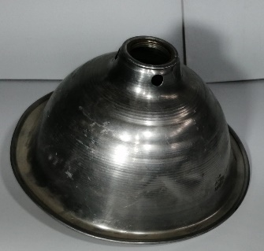 | Caperuza Pequeña | Perfecto | 1 | - | - | -

Faltante | 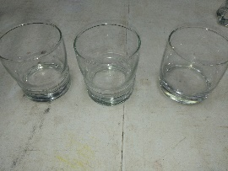 | Vasos de vidrio | Perfecto | 3 | $ 3,000 | UNO ROTO | ✘✓✓ tiene reporte
Entregado (por aprobar) |  | Vasos de vidrio | Perfecto | 3 | - | - | -

Faltante | 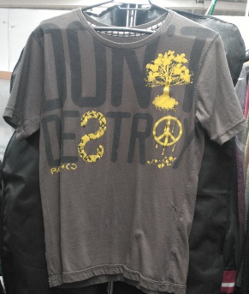 | Camiseta | Perfecto | 1 | $ 15,000 | NO LLEGÓ | ✘
Entregado (por aprobar) | 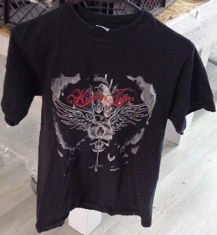 | Camiseta | Perfecto | 1 | - | - | -

Faltante | 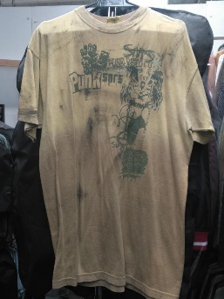 | Camiseta | Regular | 1 | $ 15,000 | NO LLEGÓ | ✘
Entregado (por aprobar) | 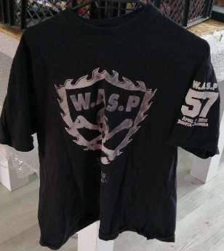 | Camiseta | Perfecto | 1 | - | - | -

Faltante | 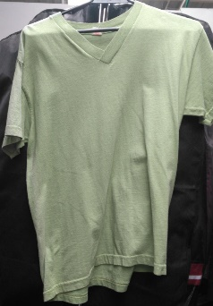 | Camiseta | Perfecto | 1 | $ 15,000 | NO LLEGÓ | ✘
Entregado (por aprobar) | 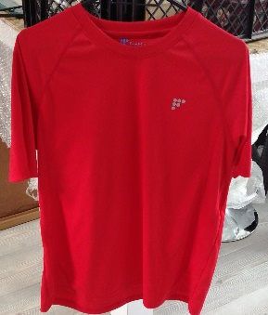 | Camiseta | Perfecto | 1 | - | - | -

Faltante |  | Spray | Perfecto | 1 | $ 3,000 | NO LLEGÓ | ✘
Entregado (por aprobar) | 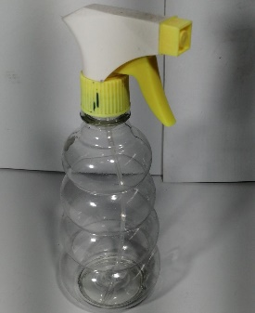 | Spray | Perfecto | 1 | - | - | -

Faltantes |  | Tenedores | Bueno | 13 | $ 4,000 | FALTAN 2 | ✓✘
Faltantes |  | Cuchillos | Bueno | 6 | $ 4,000 | Faltan 2 | ✘✘✓
Entregado (por aprobar) | 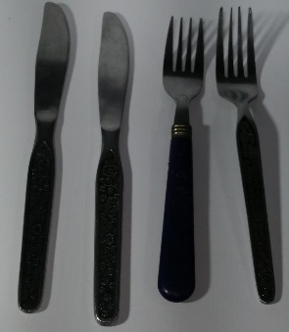 | 2Tenedores. 2Cuchillos. | Perfecto | 4 | - | - | -

Entregado Extra (por aprobar) | 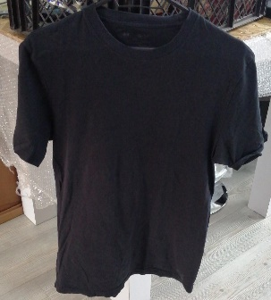 | Camiseta | Perfecto | 1 | - | - | -

